Chi tiết địa chất
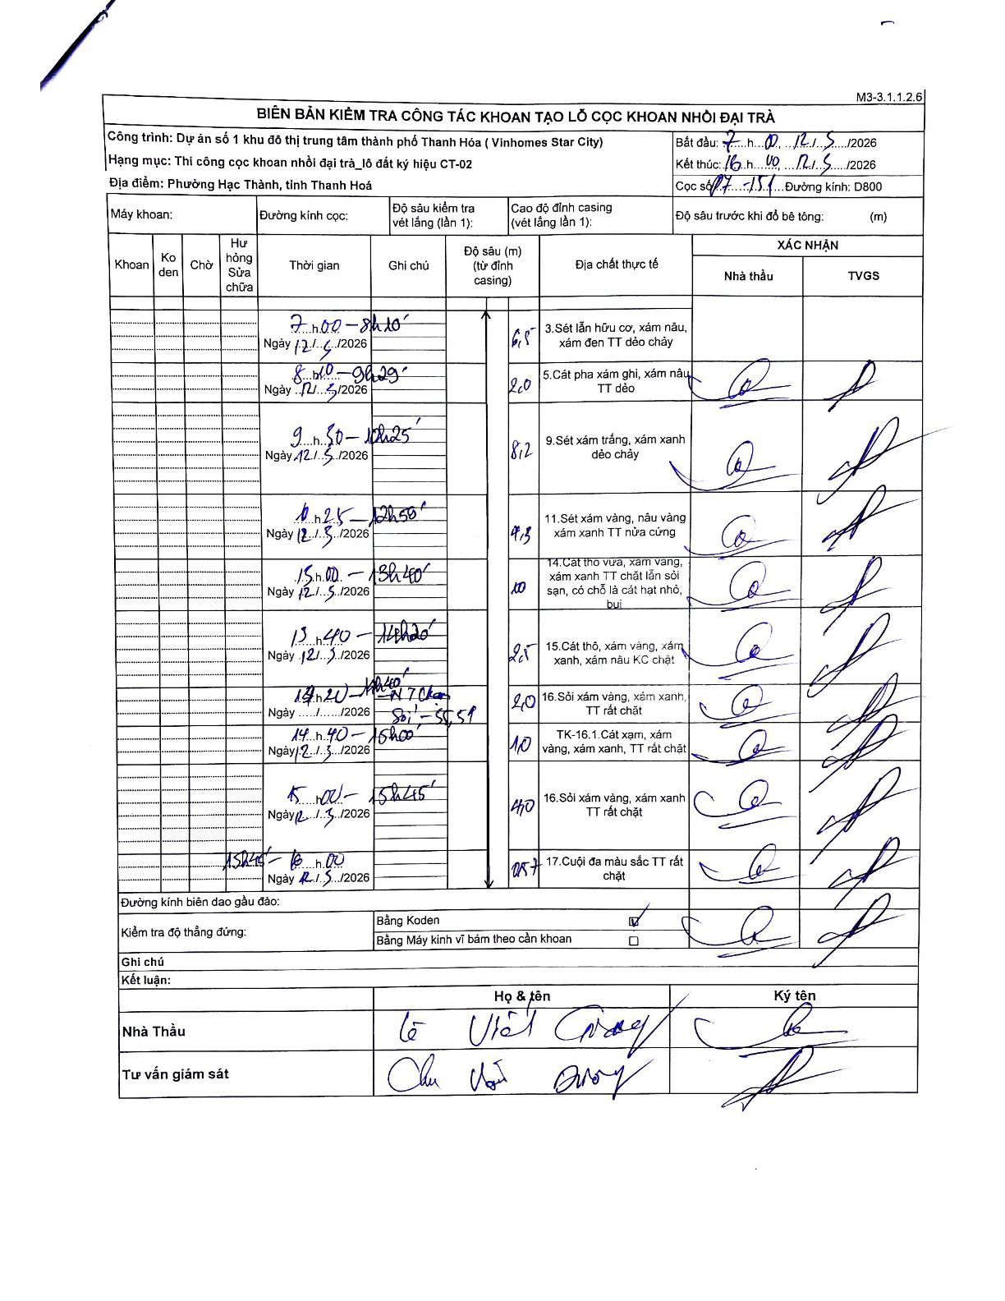
Dự án | Dự án số 1 khu đô thị trung tâm thành phố Thanh Hóa (Vinhomes Star City)
Hạng mục | Thi công cọc khoan nhồi đại trà_lô đất ký hiệu CT-02
Tên bộ phận | Phường Hạc Thành, tỉnh Thanh Hoá
Số hiệu cọc | 17-05
Biên bản số
Đường kính | D800
Bắt đầu thi công | 07:00 12/05/2026
Kết thúc thi công | 16:40 12/05/2026

Địa chất TT | Đường kính | Mô tả lớp thiết kế | Từ (h) | Đến (h) | Cao độ từ | Cao độ đến | T.Gian (h) | Dài (m) | V (m/h) | Ghi chú
1 | D800 | Sét lẫn hữu cơ, xám nâu, xám đen TT dẻo chảy | 07:00 12/05/2026 | 08:10 12/05/2026 | 0 | -6.5 | 1.17 | 6.5 | 5.57
2 | D800 | Cát pha xám ghi, xám nâu TT dẻo | 08:10 12/05/2026 | 09:29 12/05/2026 | -6.5 | -8.5 | 1.32 | 2 | 1.52
3 | D800 | Sét xám trắng, xám xanh dẻo chảy | 09:30 12/05/2026 | 12:25 12/05/2026 | -8.5 | -16.7 | 2.92 | 8.2 | 2.81
4 | D800 | Sét xám vàng, nâu vàng xám xanh TT nửa cứng | 12:25 12/05/2026 | 12:50 12/05/2026 | -16.7 | -21 | 0.42 | 4.3 | 10.32
5 | D800 | Cát tho vừa, xam vang, xám xanh TT chặt lẫn sỏi sạn, có chỗ là cát hạt nhỏ, bụi | 13:00 12/05/2026 | 13:40 12/05/2026 | -21 | -31 | 0.67 | 10 | 15
6 | D800 | Cát thô, xám vàng, xám xanh, xám nâu KC chặt | 13:40 12/05/2026 | 14:20 12/05/2026 | -31 | -33.5 | 0.67 | 2.5 | 3.75
7 | D800 | Sỏi xám vàng, xám xanh, TT rất chặt | 14:20 12/05/2026 | 14:40 12/05/2026 | -33.5 | -35.5 | 0.33 | 2 | 6 | Sỏi - 50,51
8 | D800 | TK-16.1.Cát xạm, xám vàng, xám xanh, TT rất chặt | 14:40 12/05/2026 | 15:00 12/05/2026 | -35.5 | -36.5 | 0.33 | 1 | 3
9 | D800 | Sỏi xám vàng, xám xanh TT rất chặt | 15:00 12/05/2026 | 15:45 12/05/2026 | -36.5 | -40.5 | 0.75 | 4 | 5.33
10 | D800 | Cuội đa màu sắc TT rất chặt | 15:45 12/05/2026 | 16:00 12/05/2026 | -40.5 | -41.07 | 0.25 | 0.57 | 2.28

ẢNH BIÊN BẢN GỐC

